Gradina Zoologica
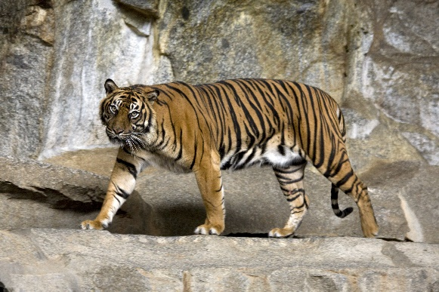
Recensamant 2012
 | Nr masculi | Nr. Femele | Nr pui | Total Specie | observatii
Iepuri | 25 | 30 | 45 | 100 | suprapopulare
Mistreti | 13 | 14 | 23 | 50 | suprapopulare
Capre | 12 | 18 | 15 | 45 | suprapopulare
Lupi | 11 | 15 | 9 | 35 | normal
Vulpi | 8 | 4 | 0 | 12 | pericol disparitie
Ursi | 5 | 6 | 12 | 23 | suprapopulare
Caprioare | 3 | 5 | 4 | 12 | normal


Total | 77 | 92 | 108 | 277
Max | 25 | 30 | 45 | 100
Min | 3 | 4 | 0 | 12

Foaie2
